構造図
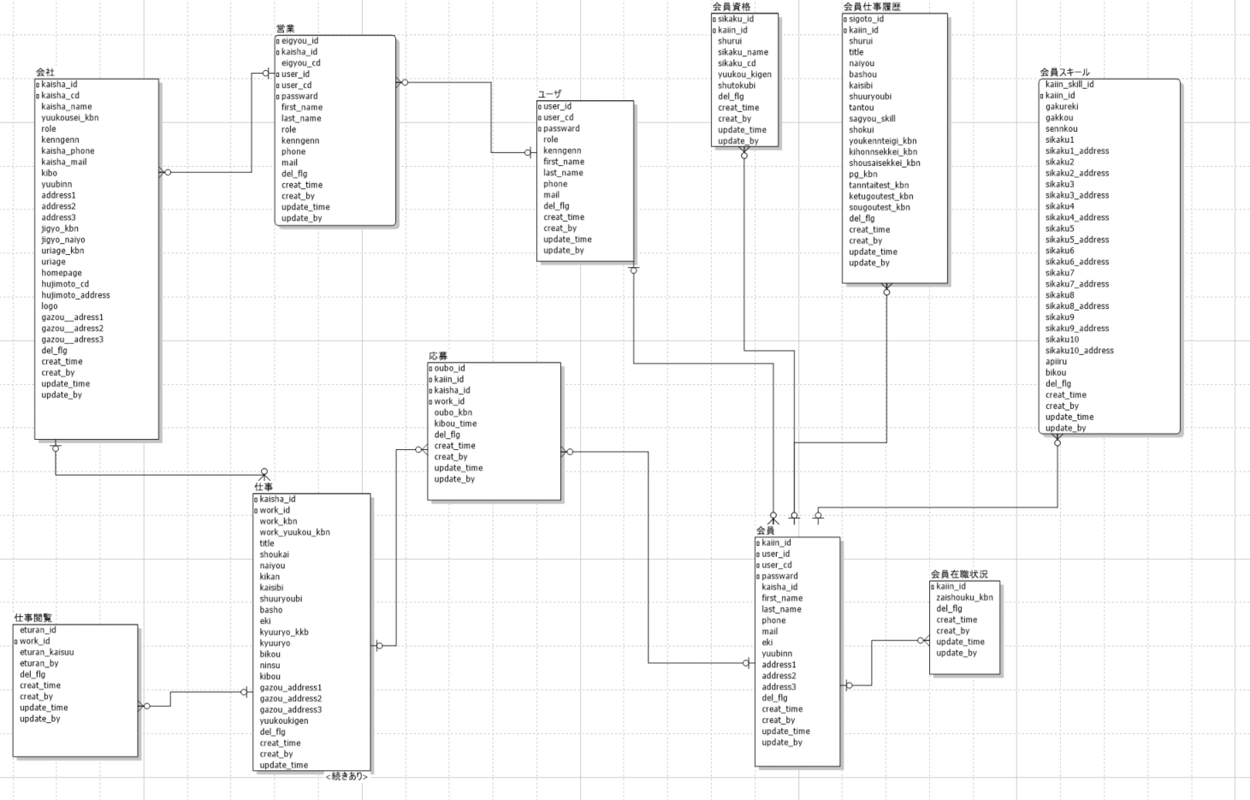

割引マスター
割引マスターテーブル
物理名 | WARIBIKI_MST
No | 論理名 | 物理名 | データ型 | 説明 | 備考
1 | 割引率１ | WARIBIKI1 | NUMBER(4,2) | 0 | １円～４９９円チャージの割引率
2 | 割引率２ | WARIBIKI2 | NUMBER(4,2) | 1 | ５００円～４９９９円チャージの割引率
3 | 割引率３ | WARIBIKI3 | NUMBER(4,2) | 2 | ５０００円～９９９９円チャージの割引率
4 | 割引率４ | WARIBIKI4 | NUMBER(4,2) | 3 | １００００円～４９９９９円チャージの割引率
5 | 割引率５ | WARIBIKI5 | NUMBER(4,2) | 4 | ５００００円以上チャージの割引率
6 | 消費税率 | SYOHIZEI | NUMBER(4,2) | 0.1 | 消費税率＝10%の場合、0.1を設定
7 | 削除フラグ | DEL_FLG | CHAR(1) | 必須、DEFAULT(0) | 0：正常、1：削除
【割引金額の計算例】
チャージ金額：1000円
消費税率：10%
割引率：2割引
⇒計算結果
割引前：税抜金額1000円、税込金額1100円、消費税100円
割引後：税抜金額800円、税込金額880円、消費税80円
8 | 作成日時 | CREATE_TIME | TIMESTAMP WITHOUT TIME ZONE | 必須、DEFAULT CURRENT_TIMESTAMP
9 | 作成者 | CREATE_BY | CHAR(20) | 必須
10 | 更新日時 | UPDATE_TIME | TIMESTAMP WITHOUT TIME ZONE | DEFAULT CURRENT_TIMESTAMP
11 | 更新者 | UPDATE_BY | CHAR(20)

